Informationen
Hinweis: Bitte dieses Formular im Originalformat (*.xlsx) speichern und übersenden.

Bundesnetzagentur Beschlusskammer 6 |  |  |  | Hinweise:

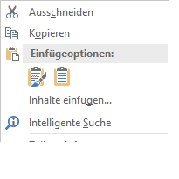
BK6-22-024 |  |  |  | 1. ) Bitte nutzen Sie für Ihre Stellungnahme den zugehörigen Reiter
Festlegungsverfahrens für einen beschleunigten werktäglichen Lieferantenwechsel in 24 Stunden (LFW24)
 |  |  |  | 2.) Bitte nutzen Sie zum Einfügen von längeren Textpassagen die Einfügeoption "an Zielformatierung anpassen" (siehe Abbildung)

Formblatt für die Übermittlung von Stellungnahmen

Unternehmen / Verband / Behörde / Sonstige: (Pflichtfeld)
 |  | Marktrolle: | Sonstiges
 | Kontaktdaten*:
Nachname: |  | Vorname:
Kürzel:
E-Mail: |  | Telefon:
 | * Kontaktdaten werden bei Veröffentlichung der Konsultationsbeiträge nicht mitveröffentlicht. Sie dienen ausschließlich eventueller Rückfragen durch die Beschlusskammer.

Weiter auf dem nächsten Tabellenblatt >>

